Graphs Rh-048
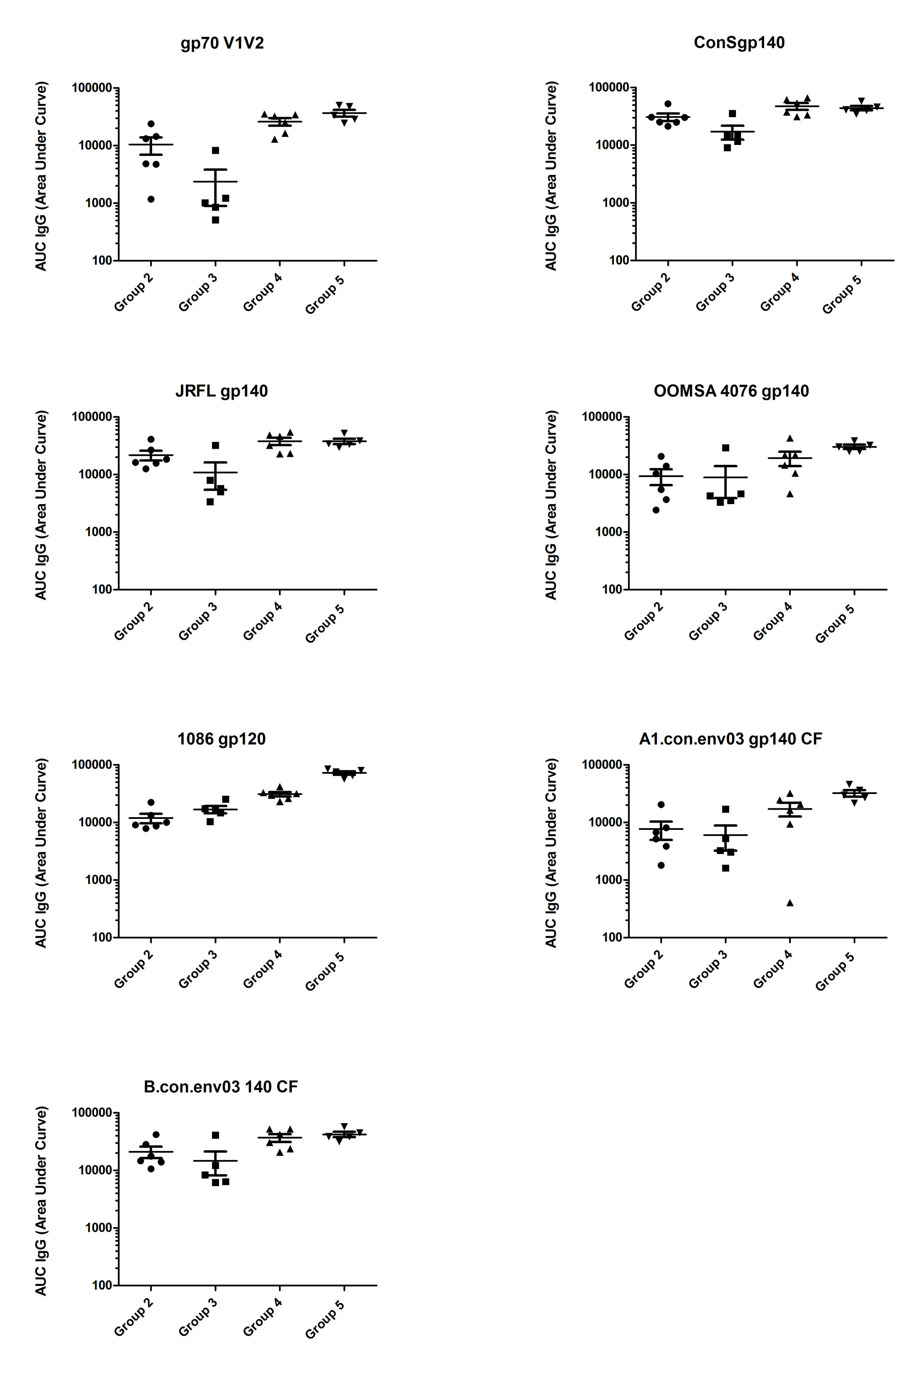
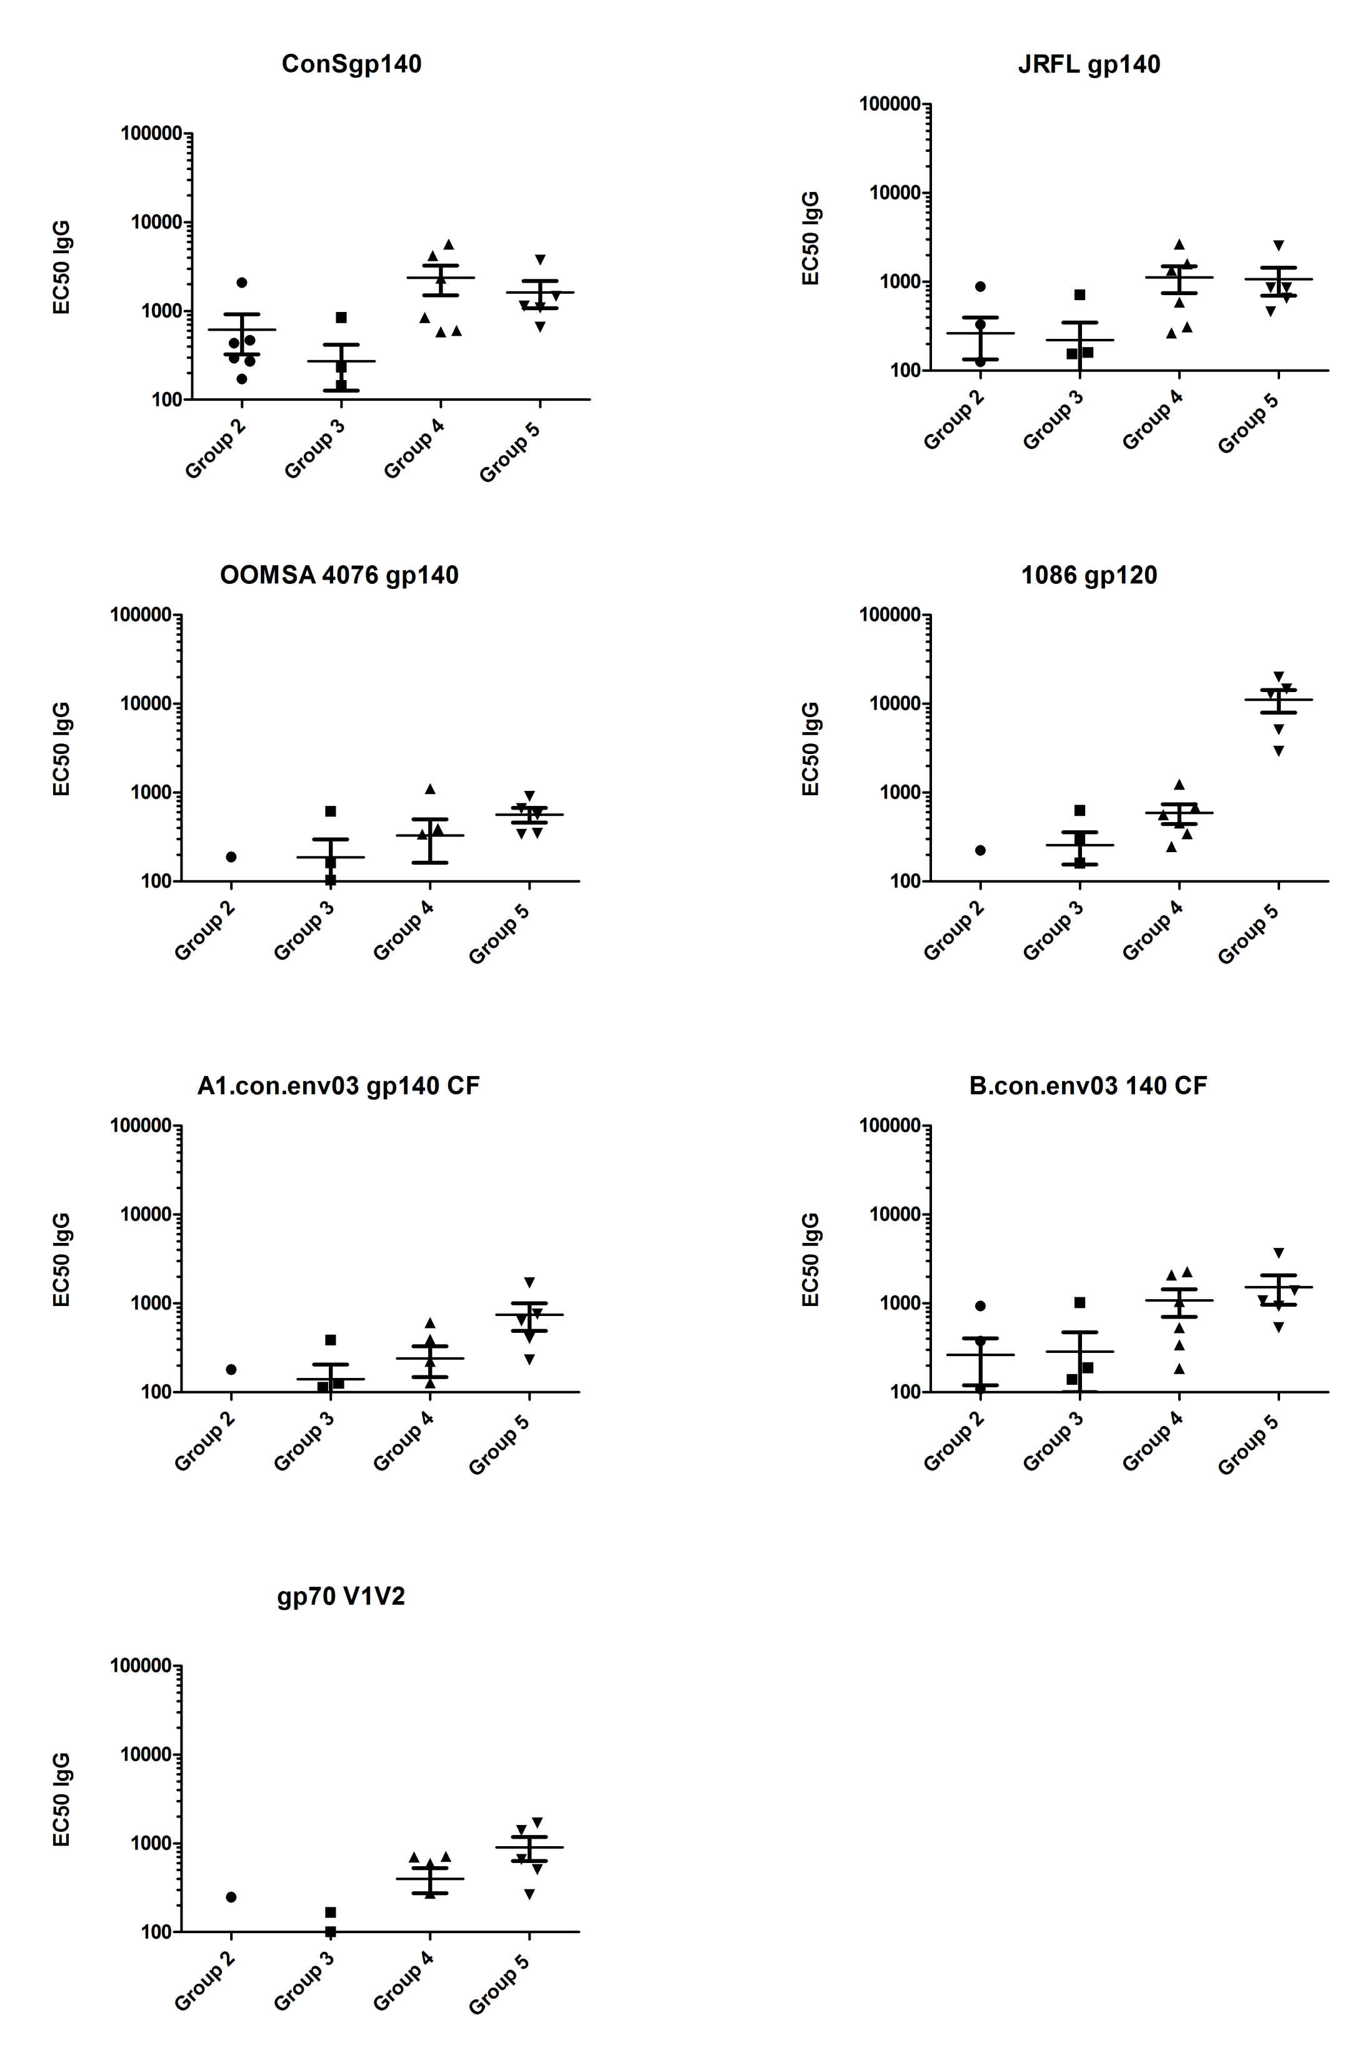
DeVico Rh-048 AUCs of V1V2 Responders | DeVico Rh-048 EC50 of V1V2 Responders

